Pledge
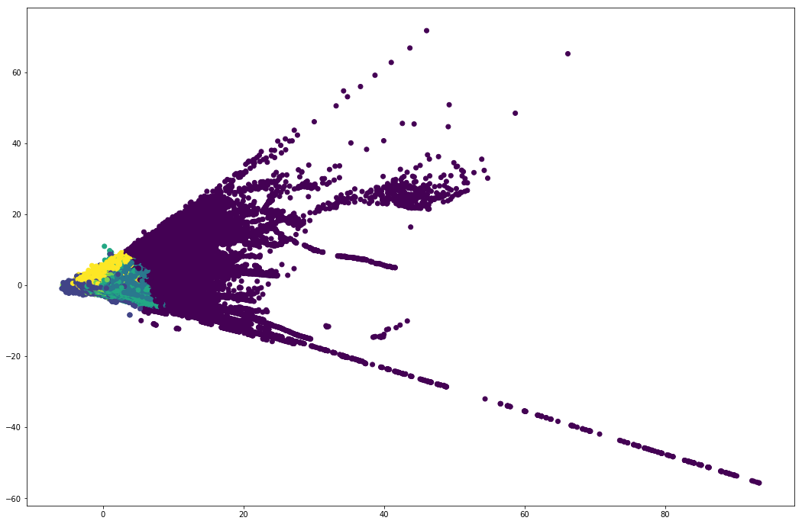
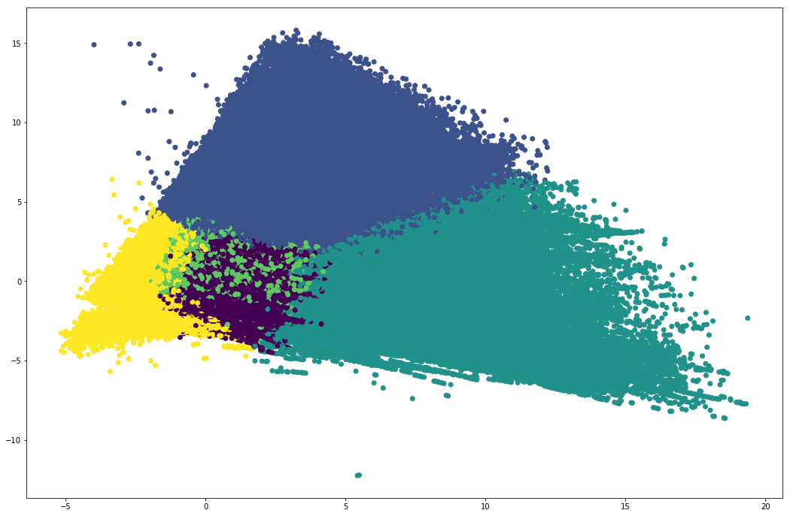
Кластер | 1 |  | 2 |  | 3 |  | 4 |  | 5 |  | 6
 | Медиана | Среднее | Медиана | Среднее | Медиана | Среднее | Медиана | Среднее | Медиана | Среднее | Медиана | Среднее
Размер кластера | 37224 |  | 779345 |  | 112343 |  | 271921 |  | 969887 |  | 123285
Количество ЗБ | 203 | 272.72 | 5 | 14.48 | 8 | 19.74 | 8 | 20.33 | 14 | 27.01 | 25 | 40.52
Пол | 1 | 63% | 0 | 32% | 0 | 31% | 0 | 31% | 0 | 29% | 0 | 27%
Возраст | 41 | 42.33 | 36 | 38.84 | 37 | 39.38 | 37 | 39.49 | 38 | 40.16 | 40 | 41.77
CreditCondition | 3 | 2.76 | 1 | 1.58 | 2 | 1.85 | 2 | 1.86 | 2 | 2.21 | 2 | 2.55
LombardRating | 2 | 2.39 | 2 | 1.95 | 2 | 2.11 | 2 | 2.10 | 2 | 2.32 | 2 | 2.49
Сумма ЗБ | 6285227.3 | 10405154.7 | 26450.0 | 118635.9 | 38850.0 | 159265.4 | 39730.0 | 162613.6 | 64716.9 | 213094.1 | 122100.0 | 317363.2
Средняя сумма ЗБ | 56740.7 | 65624.6 | 4850.0 | 7540.3 | 4781.5 | 7354.5 | 4751.0 | 7322.3 | 4700.0 | 7081.3 | 4739.9 | 7002.1
Процент возврата | 96.7 | 84.3 | 100.0 | 80.0 | 100.0 | 81.3 | 100.0 | 81.5 | 97.5 | 83.4 | 96.2 | 86.7
Процент ЗБ по промо | 0.0 | 16% | 0.0 | 16% | 0.0 | 16% | 0.0 | 16% | 0.0 | 16% | 0.0 | 15%
Количество новыъ ЗБ | 115.0 | 151.9 | 4.0 | 9.4 | 6.0 | 12.5 | 6.0 | 12.9 | 9.0 | 16.8 | 16.0 | 24.5
Процент новых ЗБ | 57% | 56% | 80% | 65% | 75% | 63% | 75% | 63% | 64% | 62% | 64% | 60%
Количество перезалоргов | 58.0 | 120.1 | 0.0 | 4.9 | 1.0 | 7.1 | 1.0 | 7.3 | 2.0 | 10.1 | 6.0 | 15.9
Процент перезалогов | 29% | 44% | 0% | 34% | 13% | 36% | 13% | 36% | 14% | 37% | 24% | 39%
Количество ОСН | 0.0 | 0.5 | 0.0 | 0.0 | 0.0 | 0.1 | 0.0 | 0.1 | 0.0 | 0.1 | 0.0 | 0.1
Процент ОСН | 0.0 | 0.0 | 0.0 | 0.0 | 0.0 | 0.0 | 0.0 | 0.0 | 0.0 | 0.0 | 0.0 | 0.0
Количество Скупки | 0.0 | 0.3 | 0.0 | 0.1 | 0.0 | 0.1 | 0.0 | 0.1 | 0.0 | 0.0 | 0.0 | 0.0
Процент скупки | 0.0 | 0.0 | 0.0 | 0.0 | 0.0 | 0.0 | 0.0 | 0.0 | 0.0 | 0.0 | 0.0 | 0.0
Среднее дней залога | 41.0 | 41.2 | 31.0 | 32.1 | 34.0 | 34.4 | 34.0 | 34.5 | 37.0 | 37.4 | 43.0 | 42.6
Среднее между визитами | 5.0 | 13.9 | 26.0 | 54.7 | 31.0 | 64.2 | 31.0 | 64.8 | 36.0 | 75.3 | 38.0 | 79.5
Средний WeightGross | 48.7 | 60.2 | 4.5 | 7.0 | 4.7 | 7.1 | 4.7 | 7.1 | 4.9 | 7.3 | 5.1 | 7.5
Средняя цена за грамм | 1140.3 | 1178.2 | 1198.3 | 1171.3 | 1112.5 | 1118.8 | 1108.1 | 1118.1 | 1039.0 | 1055.4 | 995.3 | 1013.8
Средняя оценка | 61408.3 | 70080.2 | 5227.5 | 8134.0 | 5164.1 | 7933.1 | 5125.0 | 7903.2 | 5075.9 | 7649.6 | 5099.0 | 7567.9
AVG Percent Per Day | 0.26% | 0.27% | 0.33% | 0.33% | 0.33% | 0.33% | 0.33% | 0.33% | 0.32% | 0.33% | 0.32% | 0.33%
MIN Percent Per Day | 0.18% | 0.19% | 0.30% | 0.30% | 0.27% | 0.28% | 0.25% | 0.28% | 0.25% | 0.27% | 0.25% | 0.26%
MAX Percent Per Day | 0.35% | 0.40% | 0.35% | 0.37% | 0.35% | 0.38% | 0.35% | 0.38% | 0.37% | 0.40% | 0.39% | 0.42%
Будет визит в 3 месяца |  | 0.96 |  | 0.73 |  | 0.75 |  | 0.75 |  | 0.79 |  | 0.85
Будет визит в 6 месяца |  | 0.97 |  | 0.78 |  | 0.80 |  | 0.80 |  | 0.84 |  | 0.89
Будет визит в 12 месяца |  | 0.97 |  | 0.81 |  | 0.83 |  | 0.84 |  | 0.87 |  | 0.92

Partner
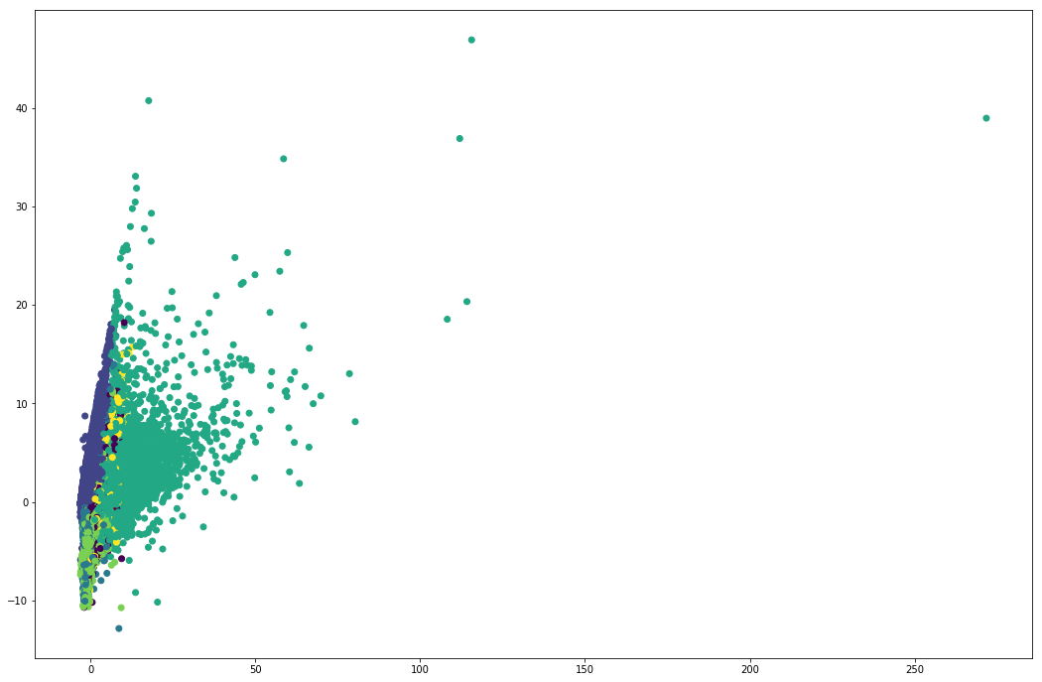
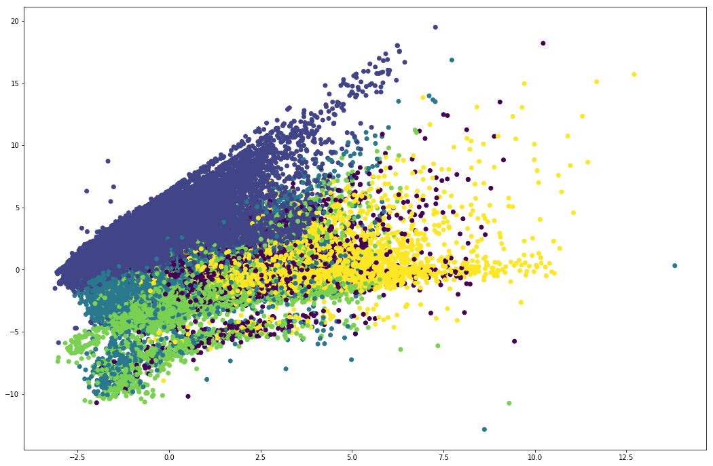
 | 1 |  | 2 |  | 4 |  | 0 |  | 5 |  | 3
Кластер | 1 |  | 2 |  | 3 |  | 4 |  | 5 |  | 6
 | Медиана | Среднее | Медиана | Среднее | Медиана | Среднее | Медиана | Среднее | Медиана | Среднее | Медиана | Среднее
Размер кластера | 44% |  | 16% |  | 18% |  | 8% |  | 7% |  | 7% |  | Сильная просадка по клиента при переходе с первого на второй кластер и с 3го на четвертый
% мужчин | 0 | 36% | 0 | 37% | 0 | 37% | 0 | 35% | 0 | 31% | 0 | 28% | У третьего слишком большой процент и мало промо, а % возврата уже большой - может являться причиной оттока
Возраст | 35 | 39 | 33 | 35 | 34 | 35 | 34 | 36 | 36 | 37 | 40 | 41
CreditCondition | 0 | 0.01 | 1 | 1.25 | 2 | 1.97 | 3 | 2.94 | 4 | 3.60 | 5 | 4.14
LombardRating | 0 | 0.11 | 1 | 1.52 | 2 | 2.11 | 3 | 2.88 | 4 | 3.80 | 5 | 3.98
Сумма ЗБ | 5500.00 | 23780.12 | 14300.00 | 42349.10 | 25170.00 | 59870.94 | 38010.50 | 93097.10 | 67791.80 | 143405.80 | 224998.43 | 617533.23
Средняя сумма ЗБ | 4306.00 | 7557.13 | 4500.00 | 7093.76 | 4150.00 | 6272.56 | 4421.97 | 6923.49 | 5211.72 | 8131.48 | 6270.20 | 11059.99
Коичество ЗБ | 1 | 3.18 | 3 | 5.52 | 5 | 8.96 | 7 | 12.83 | 12 | 18.33 | 32 | 52.81
Процент возврата | 50 | 49.58 | 60 | 55.84 | 89 | 74.34 | 89 | 81.08 | 96 | 88.90 | 98 | 92.85
Процент ЗБ по промо | 0 | 35.3% | 0 | 3.0% | 0 | 2.2% | 0 | 2.6% | 0 | 2.5% | 0 | 11.2%
Количество новых ЗБ | 1 | 2.2746637 | 2 | 4.174406818 | 4 | 6.764576652 | 6 | 9.155930666 | 7 | 10.08205432 | 13 | 24.10558345
Количество перезалоргов | 0 | 0.865903803 | 0 | 1.150243594 | 0 | 2.007257677 | 2 | 3.578120523 | 5 | 8.141512111 | 17 | 28.55973693
Процент перезалогов |  | 27% |  | 21% |  | 22% |  | 28% |  | 44% |  | 54%
Количество ОСН | 0 | 0.019030853 | 0 | 0.054190145 | 0 | 0.073106384 | 0 | 0.055104575 | 0 | 0.048236903 | 0 | 0.079767493
Процент ОСН |  | 1% |  | 1% |  | 1% |  | 0% |  | 0% |  | 0%
Количество Скупки | 0.00 | 0.02 | 0.00 | 0.14 | 0.00 | 0.11 | 0.00 | 0.04 | 0.00 | 0.06 | 0.00 | 0.07
Процент скупки |  | 1% |  | 3% |  | 1% |  | 0% |  | 0% |  | 0%
Среднее дней залога | 1 | 18 | 19 | 24 | 27 | 29 | 41 | 42 | 52 | 51 | 56 | 52
Среднее между визитами | 0 | 25 | 59 | 156 | 90 | 176 | 73 | 106 | 55 | 72 | 35 | 69
Средний WeightGross | 4.0 | 6.8 | 4.1 | 6.4 | 4.0 | 6.0 | 4.4 | 6.8 | 5.1 | 7.9 | 6.4 | 10.9
Средняя цена за грамм | 1170 | 1162 | 1205 | 1176 | 1142 | 1131 | 1096 | 1103 | 1142 | 1134 | 1092 | 1097
Средняя оценка | 4567 | 7959 | 4743 | 7528 | 4505 | 6878 | 4787 | 7565 | 5675 | 8836 | 6869 | 12006
AVG Percent Per Day | 0.34% | 0.32% | 0.35% | 0.35% | 0.34% | 0.35% | 0.33% | 0.34% | 0.33% | 0.33% | 0.30% | 0.31%
MIN Percent Per Day | 0.33% | 0.31% | 0.33% | 0.32% | 0.30% | 0.30% | 0.27% | 0.28% | 0.25% | 0.27% | 0.24% | 0.24%
MAX Percent Per Day | 0.35% | 0.34% | 0.35% | 0.38% | 0.39% | 0.40% | 0.39% | 0.40% | 0.35% | 0.39% | 0.36% | 0.40%
OverPay Amount | 0 | 2.92 | 0.00 | 0.89 | 0.00 | 8.08 | 0.00 | 15.57 | 366.30 | 2346.76 | 567.00 | 4736.57
Будет визит в 3 месяца | 0 | 24% | 0 | 32% | 0 | 38% | 0 | 49% | 1 | 65% | 1 | 69%
Будет визит в 6 месяца | 0 | 26% | 0 | 36% | 0 | 42% | 1 | 51% | 1 | 71% | 1 | 74%
Будет визит в 12 месяца | 0 | 28% | 0 | 41% | 0 | 47% | 1 | 55% | 1 | 74% | 1 | 76%

 | Точки справа - это последний кластер

